关系图
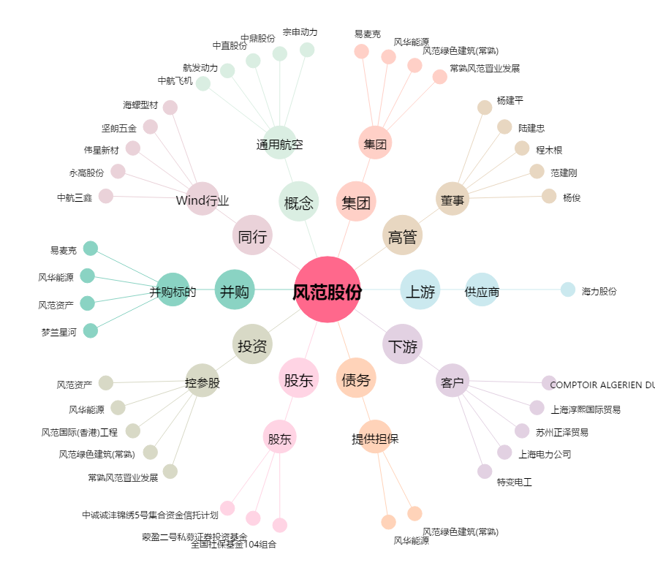
风范股份[601700.SH] - 关系概览图

